Hoja1
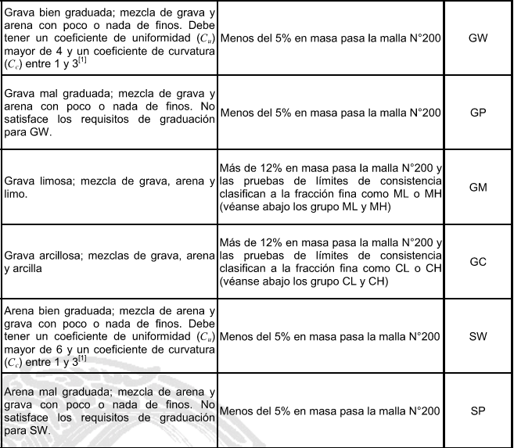
PROCESO DE CLASIFICACIÓN DE SUELOS DE ACUERDO CON LA NORMA M-MMP-1-06/03 "GRANULOMETRÍA DE MATERIALES COMPACTABLES PARA TERRACERÍAS" |  |  |  |  |  |  | PASO 4: SI EL % DE GRAVAS ES MAYOR AL 50% SE DEBE RELIZAR UNA "CURVA GRANULOMETRICA" |  |  |  |  |  | PASO 6: REALIZAR CURVA GRANULOMETRICA CON LOS SIG. DATOS: |  |  |  | PASO 8: CALSIFICACIÓN FINAL | DETERMINACION DE LOS LIMITES DE CONSITENCIA. |  |  |  |  |  |  | PRUEBA DE PLASTICIDAD
 |  |  |  |  |  |  |  |  |  |  |  |  | MALLA | MATERIAL QUE PASA |  |  | LOS SUELOS GRUESOS SE CALSIFICAN COMO: |  |  |  |  |  |  |  | SI EL PORCENTAJE DE FINOS ESTA ENTRE 5 Y 12% SE DEBE REALIZAR LA PRUEBA DE PLASTICIDAD (ADICIONAL A LA DE GRANULOMETRIA) PARA PODER CLASIFICAR LA PORCION FINA, EN CASO DE QUE LOS FINOS SEAN MAYORES AL 12% SOLO SE DEBE HACER LA PRUEBA DE PLASTICIDAD*
 |  |  |  |  |  |  |  |  |  |  |  |  |  |  |  |  |  | ESTA PRUEBA PERMITE DETERMINAR EL LIMITE LIQUIDO (LL), EL LIMITE PLASTICO (LP) Y EL INDICE DE PLASTICIDAD (IP)
 | PASO 1. VACIAR LOS DATOS OBTENIDOS DE LABORATORIO |  |  |  |  |  | DE LA CURVA GRANULOMETRICA SE OBTIENEN LOS DIAMETROS DE HAZEN, SON PARA EL 10%, 30% Y 60% DEL MATERIAL DE LA PRUEBA QUE PASA POR LAS MALLAS, LOS CUALES SE DENOTARAN COMO D10, D30 Y D60 |  |  |  |  |  | mm | (%)
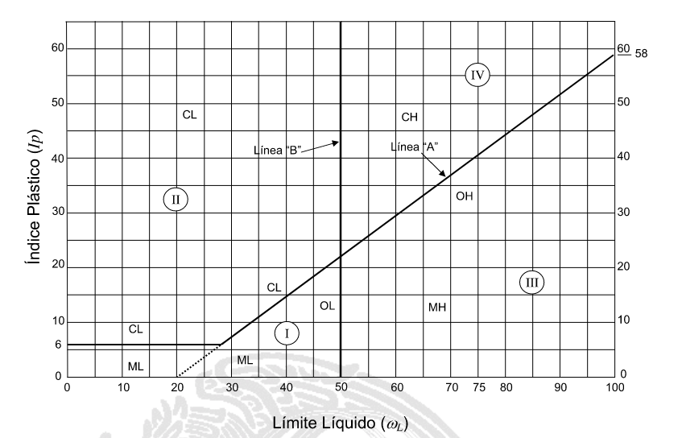
 | PESO SECO | 1503.00 g |  |  |  |  |  |  |  |  |  |  | 75 | 98.65
 | PORCENTAJE | 100 |  |  |  |  |  |  |  |  |  |  | 50 | 97.14 |  |  |  | DE UNA PRUEBA DE LABORATORIO LLAMADA "PRUEBA DE LA COPA DE CASAGRANDE" SE OBTIENE UN VALOR DE N GOLPES
 | MALLA |  | MASA RETENIDA | RETENIDO PARCIAL | MATERIAL QUE PASA |  |  |  |  |  |  |  | 37.5 | 88.62
 |  |  |  |  |  |  | LOS DIAMETROS DE HAZEN SE CALCULARAN CON LA SIGUIENTE EXPRESIÓN |  |  |  |  |  | 25 | 85.58 |  |  |  | SE REGISTRARAN VALORES DE 4 PRUEBAS COMO SE MUESTRA EN LA TABLA
$$D_{X}=\left(\frac{\left(D_{2}−D_{1}\right)}{\left({\%PASA}_{2}−{\%PASA}_{1}\right)}\left(X−{\%PASA}_{1}\right)\right)+D_{1}$$
 | mm | No. | W (g) | (%) | (%) |  |  |  |  |  |  |  | 19 | 82.38
 | 75 | 3" | 20.31 | 1.35 | 98.65 |  |  |  |  |  |  |  | 12.5 | 78.77 |  |  |  | NUMERO DE GOLPES | MASA TARA + SUELO HUMEDO | MASA TARA + SUELO SECO | MASA DEL AGUA | TARA | MASA DEL SUELO SECO | CONTENIDO DE AGUA
 | 50 | 2" | 22.74 | 1.51 | 97.14 |  |  |  |  |  |  |  | 9.5 | 62.41
 | 37.5 | 1 1/2" | 127.95 | 8.51 | 88.62 |  |  |  |  |  |  |  | 6.3 | 62.41
 | 25 | 1" | 45.70 | 3.04 | 85.58 |  | D2 Y D1 SON LOS DIAMETROS ENTRE LOS CUALES SE ENCUENTRA EL PORCENTAJE |  |  |  |  |  | 4.75 | 55.77 |  |  |  | - | g | g | g | g | g | %
 | 19 | 0.75 | 48.12 | 3.20 | 82.38 |  | QUE DESEAMOS OBTENER |  |  |  |  |  | 2 | 48.39 |  |  |  | 34 | 24.03 | 22.00 | 2.03 | 13.63 | 8.37 | 24.25
 | 12.5 | 0.5 | 54.23 | 3.61 | 78.77 |  |  |  |  |  |  |  | 0.85 | 38.42 |  |  |  | 28 | 22.74 | 20.60 | 2.14 | 12.06 | 8.54 | 25.06
 | 9.5 | 0.375 | 245.87 | 16.36 | 62.41 | 1 | EJEMPLO: |  |  |  |  |  | 0.425 | 34.09 |  |  |  | 16 | 25.17 | 22.60 | 2.57 | 13.82 | 8.78 | 29.27
 | 6.3 | 0.25 | 0.00 | 0.00 | 62.41 |  | PARA D10 | (DIAMETRO PARA UN 10% QUE PASA) |  |  |  |  | 0.25 | 21.63 |  |  |  | 11 | 25.00 | 22.10 | 2.90 | 14.35 | 7.75 | 37.42
 | 4.75 | Nº4 | 99.85 | 6.64 | 55.77 | 2 | EL 10% QUE PASA SE ENCUENTRA ENTRE DOS VALORES MARCADOS CON COLOR AMARILLO |  |  |  |  |  | 0.15 | 16.10 |  |  |  | LIMITE PLASTICO: SOLO SE REALIZAN 3 PRUEBAS
 | 2 | Nº10 | 110.96 | 7.38 | 48.39 |  |  |  |  |  |  |  | 0.075 | 9.99 |  |  |  |  | 21.39 | 20.38 | 1.01 | 13.28 | 7.10 | 14.23
 | 0.85 | Nº20 | 149.78 | 9.97 | 38.42 |  |  | D2 | 0.075 |  | %PASA 2 | 9.99 |  |  |  |  |  |  | 21.85 | 20.97 | 0.88 | 14.70 | 6.27 | 14.04
 | 0.425 | Nº40 | 65.12 | 4.33 | 34.09 | 1 |  | D1 | 0.15 |  | %PASA 1 | 16.10 |  |  |  |  |  |  | 21.61 | 20.63 | 0.98 | 14.25 | 6.38 | 15.36
 | 0.25 | Nº60 | 187.20 | 12.46 | 21.63 | 2 |  |  |  |  |  |  |  |  |  |  |  |  |  |  |  |  |  |  |  | LA PENDIENTE DE LA LINEA EN LA GRAFICA ES DE, ma = |  |  | 0.73
 | CRUVA DE FLUIDEZ | LINEA
34 | 24.25
28 | 25.06
16 | 29.27
11 | 37.42
 | 0.15 | Nº100 | 83.25 | 5.54 | 16.10 | 1 |  |  | X = | 10
 | 0.075 | Nº200 | 91.77 | 6.11 | 9.99 | 2 |  |  |  |  |  |  |  |  |  |  |  |  |  |  |  |  |  |  | AL TRAZAR LA PENDIENTE QUE CORRESPONDE AL SUELO EN ESTUDIO SE CALCULA CON:
$$m_{S}=\frac{IP}{LL−20}$$
 | CHAROLA |  | 150.15 | 9.99 | 0.00 |  |  |  | POR LO TANTO:
 | SUMA |  | 1503.00 | 100 | - |  |  |  | D10 | 0.075 mm

 | PASO 2: ANOTAR LOS PORCENTAJES CORRESPONDIENTES |  |  |  |  |  | PASO 5: REPETIR EL CÁLCULO PARA 30% Y 60% |  |  |  |  |  |  |  |  |  |  |  |  |  |  |  |  |  |  | ms>ma | ES LIMO(M)
 | % RETENIDO EN MALLA Nº4 |  |  | 44.23 | SUELO GRUESO |  |  |  |  |  |  |  |  |  |  |  |  |  |  |  |  |  |  |  |  | ms<ma | ES ARCILLA ( c)
 |  |  |  |  |  |  |  | D2 | 0.25 |  | %PASA 2 | 21.63
 | % PASA LA MALLA Nº4 |  |  | 55.77 |  |  |  | D1 | 0.425 |  | %PASA 1 | 34.09 |  |  |  |  |  |  |  |  |  |  |  |  | SUPONIENDO QUE EN EL PRIMER EJEMPLO SE OBTUVIERON LOS SIGUIENTES VALORES:
 |  |  |  |  |  |  |  |  |  |  |  |  |  |  |  |  |  |  |  |  |  |  |  |  |  | LP | 100.56
 | % PASA LA MALLA Nº200 |  |  | 9.99 | SUELO FINO |  |  |  | X = | 30 |  |  |  |  |  |  |  |  |  |  |  |  |  |  |  | LL | 230.34
 |  |  |  |  |  |  |  |  |  |  |  |  |  |  |  |  |  |  |  |  |  |  |  |  |  | IP | 129.78
 | PASO 3: CON BASE A LOS PORCENTAJES SE ANOTAN LOS VALORES CORRESPONDIENTES PARA CADA TIPO DE SUELO |  |  |  |  |  |  |  | POR LO TANTO:
 |  |  |  |  |  |  |  |  | D30 | 0.368 mm |  |  |  |  |  |  |  |  |  |  |  |  |  |  | ENTONCES:
 |  |  |  |  |  |  |  |  |  |  |  |  |  |  |  |  |  |  |  |  |  |  |  |  | ms = | 0.65 | POR LO TANTO ES: | LIMO | M
 | G = GRAVA |  | S = ARENA |  | F = FINOS
 |  |  |  |  |  |  |  | D2 | 4.75 |  | %PASA 2 | 55.77 | PASO 7: CÁLCULO DE LOS COEFICIENTES DE UNOFRMIDAD (Cu) Y CURVATURA (Cc) |  |  |  |  |  |  |  |  |  |  |  | PARA FINALIZAR, CON BASE EN EL LIMITE LIQUIDO SE OBSERVA QUE ES MAYOR A 50%
$$Cu=\frac{D_{60}}{D_{10}}$$
 | G = | 44.23 |  |  |  |  |  | D1 | 9.50 |  | %PASA 1 | 62.41 |  |  |  |  |  | 1 | SE TRAZA UNA LINEA DE TENDENCIA
 | S = | 45.78 |  |  |  |  |  |  |  |  |  |  |  |  | Cu | 103.65 |  | 2 | SE TRAZA UNA LINEA VERTICAL SOBRE LOS 25 GOLPES |  |  |  |  |  |  | LL>50% | ALTA COMPRESIBILIDAD (H) | NOTA: ESTA NOMENCLATURA SOLO SE USARA SI LOS FINOS SON MAYORES A 12%
 | F = | 9.99 |  |  |  |  |  |  | X = | 60 |  |  |  |  | Cc | 0.23 |  | 3 | SE ANOTA EL CONTENIDO DE AGUA PARA 25 GOLPES |  |  |  |  |  |  | LL<50% | BAJA COMPRESIBILIDAD (L)
$$Cc=\frac{{\left(D_{30}\right)}^{2}}{D_{10}∙D_{60}}$$
 | SUMA = | 100.00 |  |  |  |  |  |  | POR LO TANTO: |  |  |  |  |  | ES MAL GRADUADO (P) |  |  |  | LP | 15.00 |  |  |  |  | POR LO TANTO LA CLASIFICACION FINAL SERA:
 |  |  | NOTA: PRUEBAS PARA DISTINTO PORCENTAJES DE F |  |  |  |  |  | D60 | 7.774 mm |  |  |  |  |  |  |  |  | LL | 26.50 |  |  |  |  |  | SP - SM
 |  |  | F < 5% | GRANULOMETRIA |  |  |  |  |  |  |  |  |  |  |  |  |  |  | IP | 11.50 |  |  |  |  | ARENA LIMOSA MAL GRADUADA
 |  |  | 5% < F <12% | GRANULOMETRIA Y PLASTICIDAD |  |  |  |  |  |  |  |  | SI Cu>4 Y Cc = 1-3, ES BIEN GRADUADO (W) Y SI Cu<=4 Y 1>Cc>3, ES MAL GRADUADO (P)
 |  |  | F > 12% | PLASTICIDAD

